权限管理
平台 | 页面 | 设计 | 现存问题 | 解决方案 | 状态
官方机构 | 权限管理->管理员 | 只有一页数据时候，没有其他页选项或是翻页箭头 | 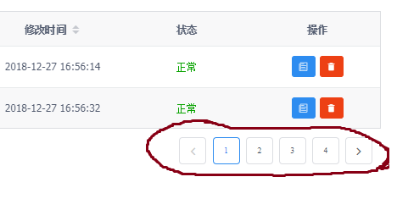 只有不倒一页数据，但是却有很多页页码和前进、后退按钮。 |  | 已修改
官方机构 | 权限管理->管理员 | 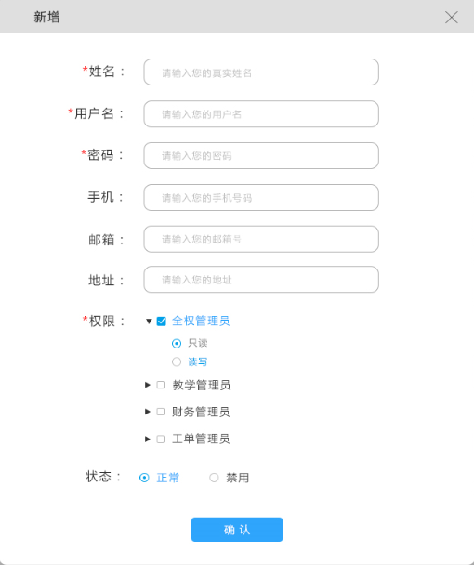 必填项须有*号；权限如果无勾选即“无”状态；密码虚*隐去。 | 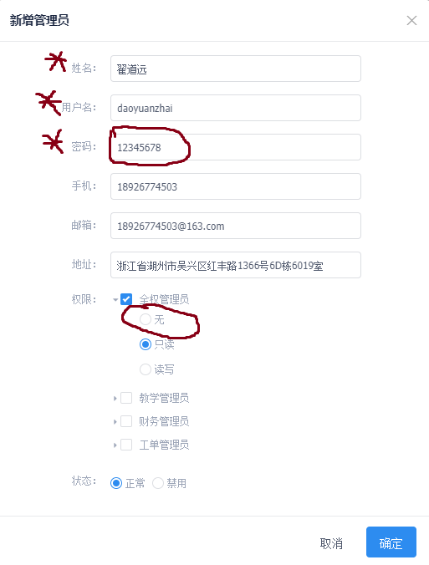 |  | 已修改
官方机构 | 权限管理->管理员 | 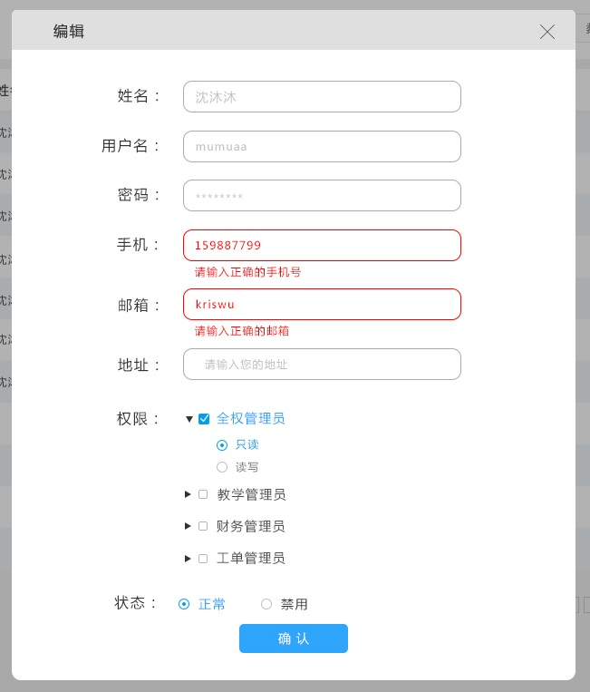 新增或编辑账户时，一些特定字段有基本格式检测；比如，邮箱格式，手机字符长度。如果不满足要求，在focus离开当前输入框后显示错误提示。 | 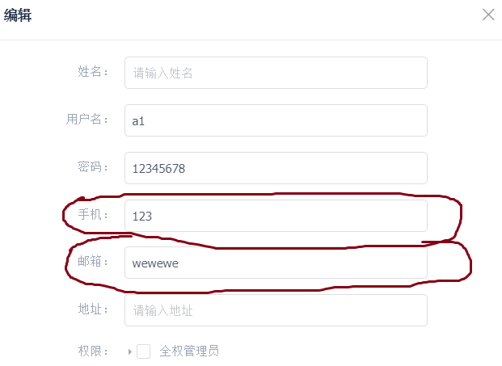 |  | 已修改
官方机构 | 权限管理->管理员 | 每页显示20个用户账户 | 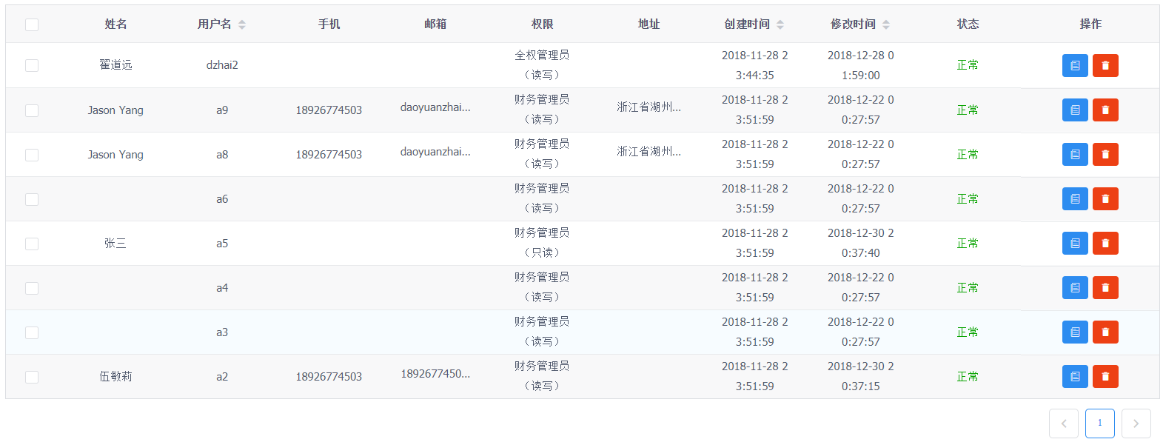 目前永远只显示8个账户记录，也没有翻页选项。 |  | 已修改
官方机构 | 权限管理->官方管理员 | 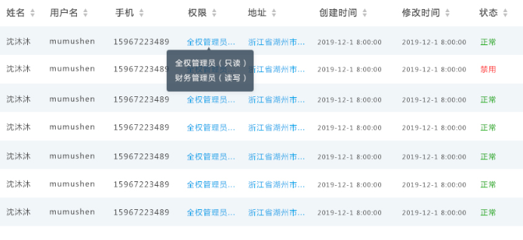 权限描述过长应…并且蓝色字体，鼠标浮动到上方之后展开，每一个类型权限各占一行。 | 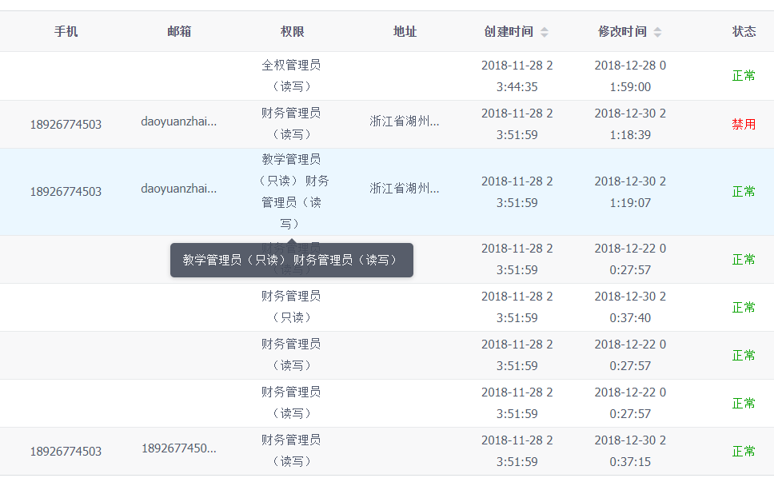 可展开字段没有蓝色特殊字体；展开之后没有换行。 | 婷婷调整一下字段宽度 | 已修改
官方机构 | 权限管理->管理员 | 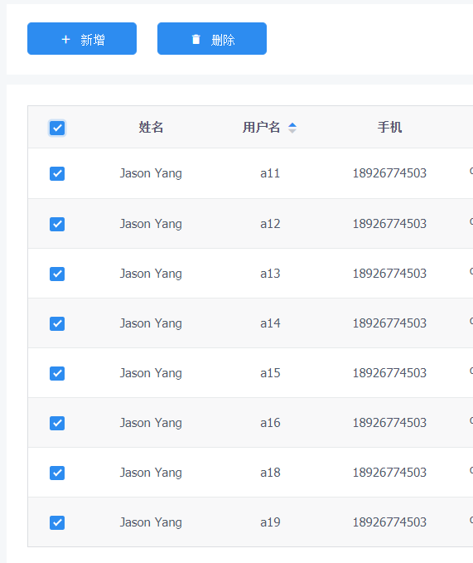 勾选“姓名”左侧框后，点击删除，则删除本页全部账户。 | 账户删除失败（多选几个删除是成功的）。 |  | 已修复
官方机构 | 权限管理->管理员 |  日期显示在一行中；或是年月日一行，时分秒令一行。 | 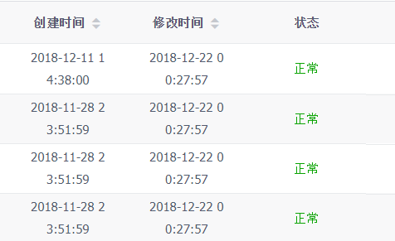 日期截断不规整影响阅读。 |  | 已修复
官方机构 | 权限管理->管理员 | 字段皆有排序选择 | 除了“状态”字段以外，所有字段点击向下箭头无论多少次都是降序，点击向上箭头无论多少次都是升序；而“状态”字段每点击一次箭头就会更换排序顺序，这个行为与其他字段不统一。应该也是，点击向下箭头无论多少次都是降序，点击向上箭头无论多少次都是升序。(补充：仍存在问题，重复多次点击同一箭头，会出现升降序来回切换的情况) |  | 待修改
官方机构 | 权限管理->管理员 | 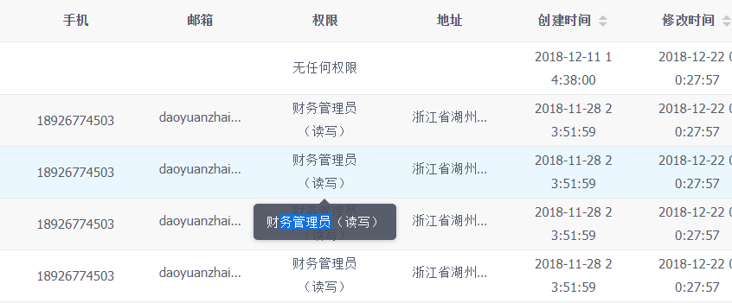 弹出的显示泡泡中的文字可选择，方便用户复制粘贴 | 邮箱、地址等地段的显示泡泡鼠标移动之后就消失了，无法选择。 |  | 已修复
官方机构 | 权限管理->机构管理员 | 表头包括“机构代码”字段 | “机构代码”字段缺失 |  | 已修复
官方机构 | 权限管理->机构管理员 | 对管理员进行编辑时，权限选项选中状态应与当账户当前状态对应。 | 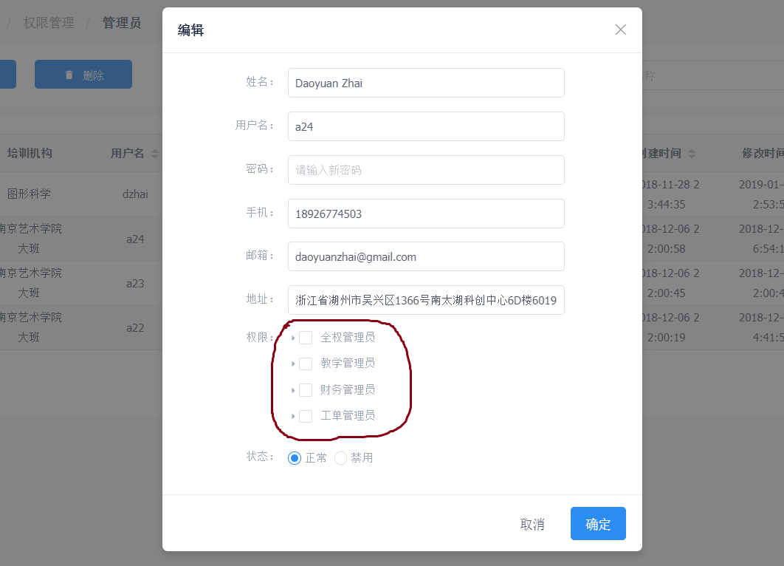 当前管理员无论权限为何，进入编辑窗口之后默认都为未选中状态。 |  | 已修复
官方机构 | 权限管理->机构管理员 | 勾选“姓名”左侧框后，点击删除，则删除本页全部账户。 | 账户删除失败（多选几个删除是成功的）。 |  | 已修复
官方机构 | 权限管理->机构管理员 | 展开搜索之后，只搜索符合字段条件的机构管理员。 | 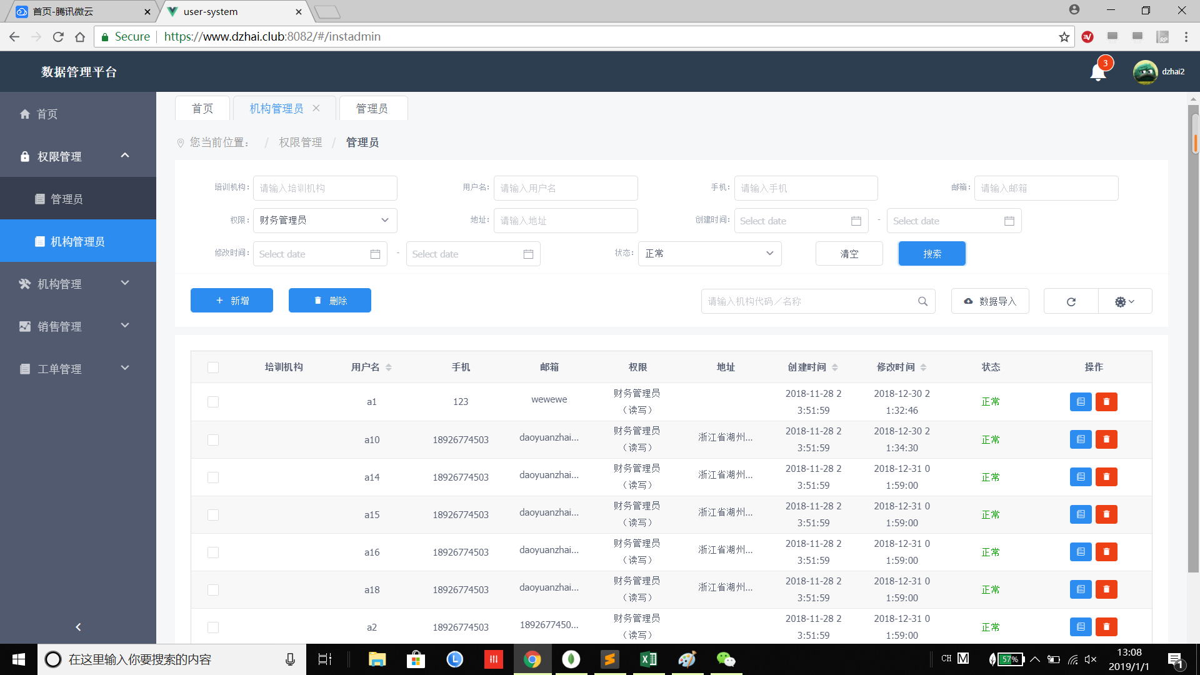 搜索出的结果包含了官方管理员。（反之亦然，在官方管理员中搜索也出现机构管理员。） |  | 已修复
官方机构 | 权限管理->机构管理员 | 展开搜索之后，点击“清空”按钮之后，清空所有已选字段数据。 | 当前官方管理员页面搜索“清空”按钮无效。 |  | 待修改（管理员权限字段仍未清空，其他字段都可以清空）
官方机构 | 权限管理->机构管理员 | 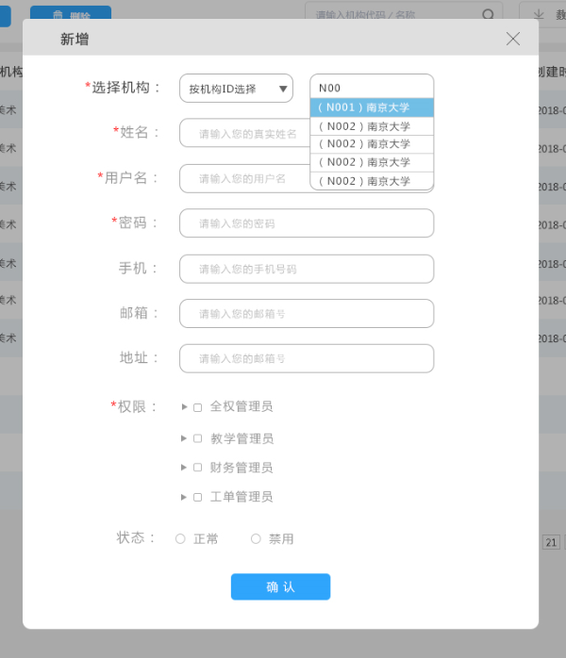 新建机构管理员时，选择机构的方式： | 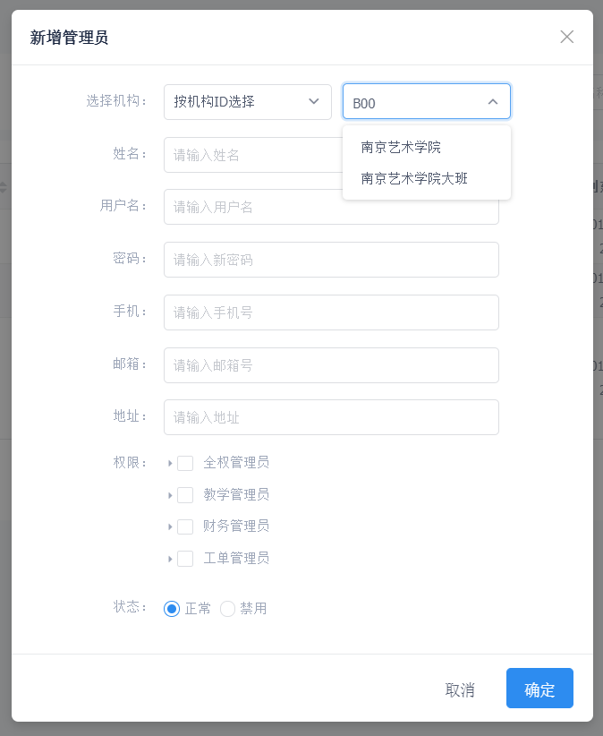 多余了下拉按钮，显示形式与设计不一致，同时搜索结果也不正确： |  | 已修复
官方机构 | 权限管理->机构管理员 | 新建机构管理员时，必填字段加*： | 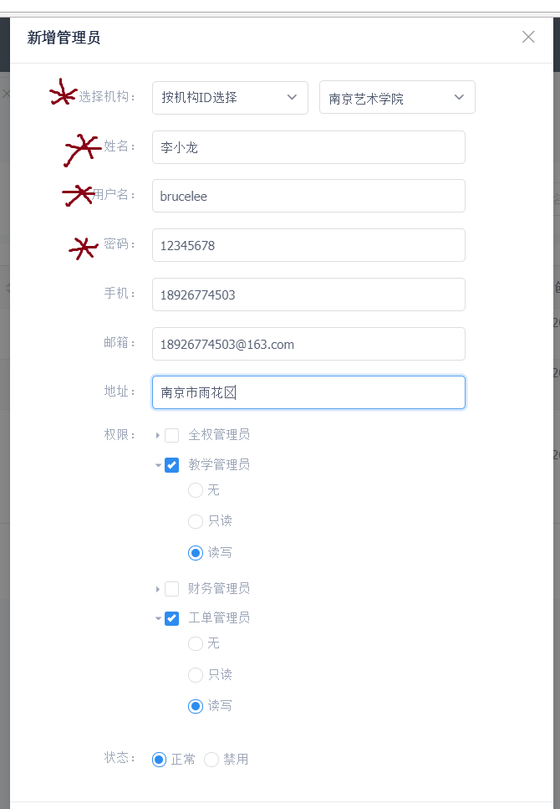 必填字段没有* |  | 已修复
官方机构 | 权限管理->机构管理员 | 密码*化，手机、邮箱进行基本格式检测。 | 密码明码显示，各个字段没有基本格式检测 |  | 已修复
官方机构 | 权限管理->机构管理员 | 填写信息之后创建新管理员失败 | 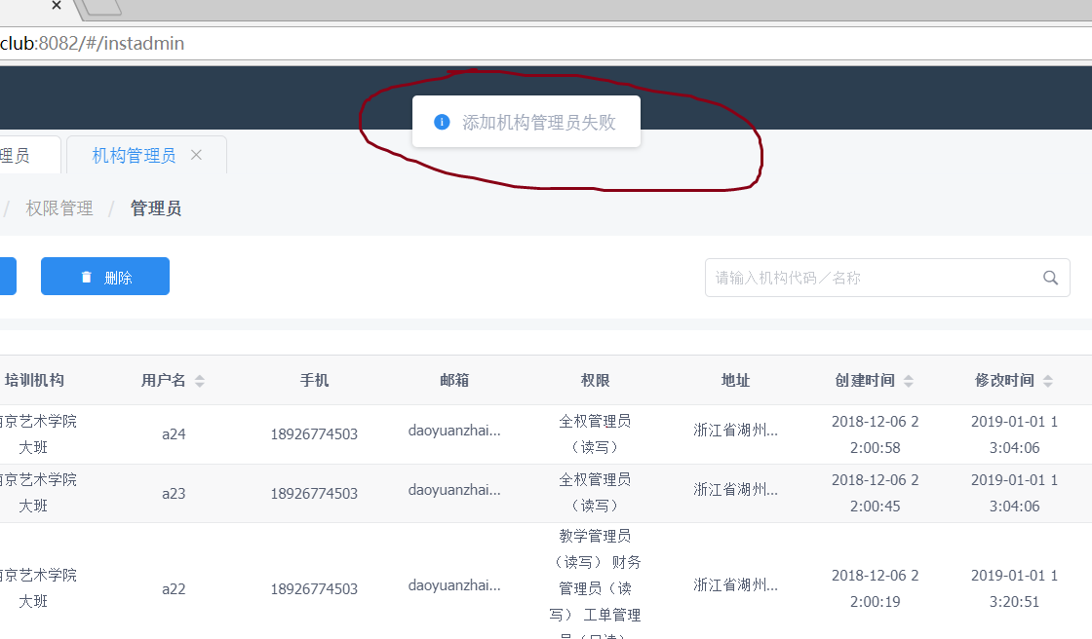 创建新管理员一直失败。 |  | 已修复
官方机构 | 权限管理->管理员 | “管理员”修改为“官方管理员”，便于区分。 | 目前显示为“管理员” |  | 已修复
官方机构 | 权限管理->管理员 |  | 修改地址后，新地址不显示 |  | 已修复
官方机构 | 权限管理->机构管理员 |  | 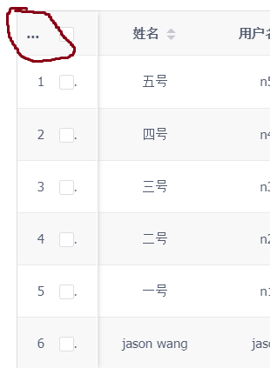 表头左上角多了… |  | 已修复
官方机构 | 权限管理->机构管理员 |  | 创建新管理员之后页面不主动刷新（新建管理员之后，弹窗未关闭。另外：新建的管理员 能否放在首行） |  | 待修改
官方机构 | 权限管理->机构管理员 权限管理->官方管理员 |  | 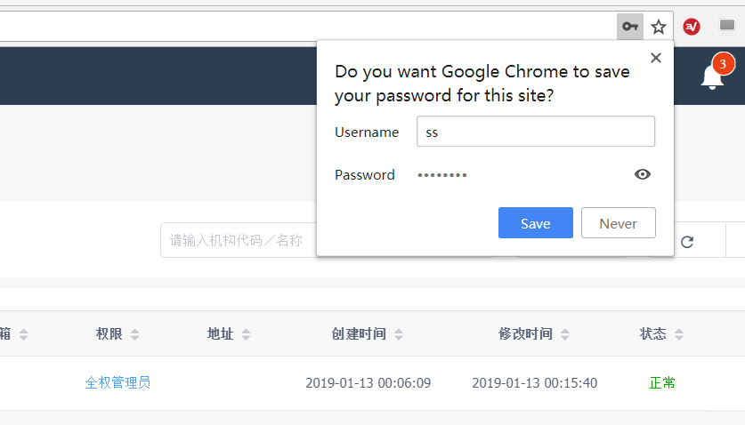 修改地址后，新地址不显示，并且总是弹出是否保存密码对话框（官方管理员已解决，机构管理员未解决） |  | 待修改
官方机构 | 权限管理->机构管理员 权限管理->官方管理员 |  | 信息不能展示完整的情况下，字段里面是否多出现了"…" |  | 待修改
官方机构 | 权限管理->机构管理员 权限管理->官方管理员 | 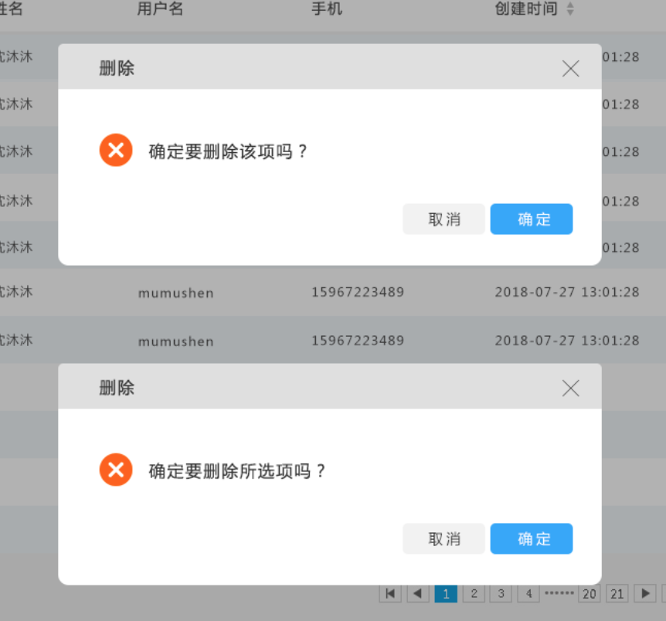 | 在进行 “删除”动作后，没有提示确认删除的弹窗。 |  | 待修改
官方机构 | 权限管理->机构管理员 权限管理->官方管理员 |  | 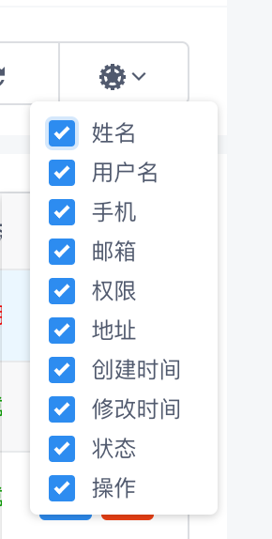 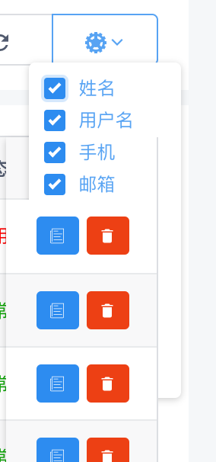 点击显示列按钮，进行标题显示选择的时候：鼠标点击显示正常，但是鼠标移动过去勾选的时候，显示列一半被隐藏了，鼠标移开又完整展示了 |  | 待修改
官方机构 | 机构列表 |  | 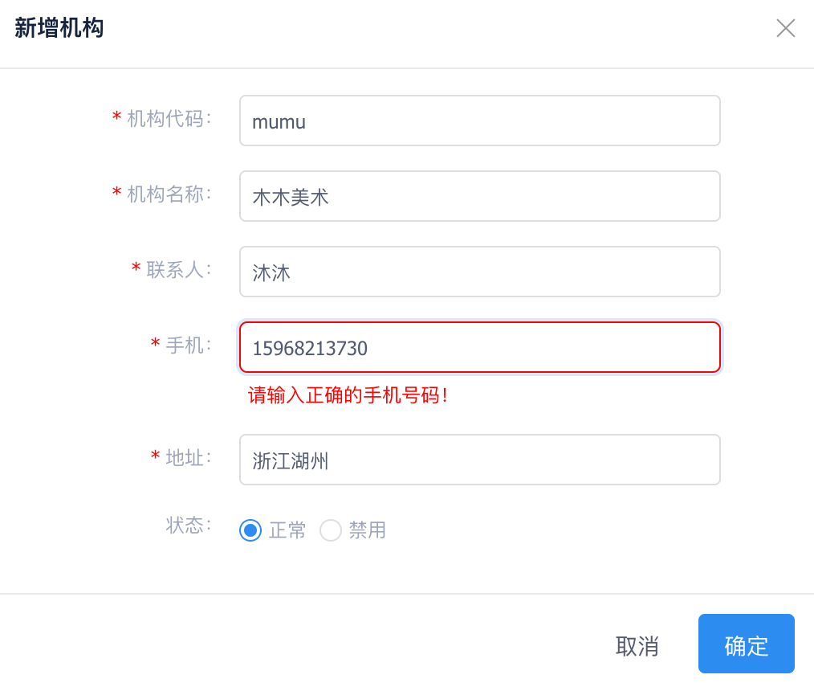 明明是正确的号码，可是显示不正确 |  | 待修改

机构列表
平台 | 页面 | 设计 | 现存问题 | 解决方案 | 状态
官方管理 | 机构列表 |  | 1:选择数字区间的时候，点击第一个框选择数字的时候，有时候会直接链接到第二个框。另外起始数字从0开始！2:直接在框内输入数值进行搜索，第一个框ok，第二个框无法正常输入数值。
官方管理 | 机构列表 |  | 点击搜索框的时候，上下两栏目重叠了
官方管理 | 机构列表 |  | 创建时间后面增加“修改时间”
官方管理 | 机构列表 |  | 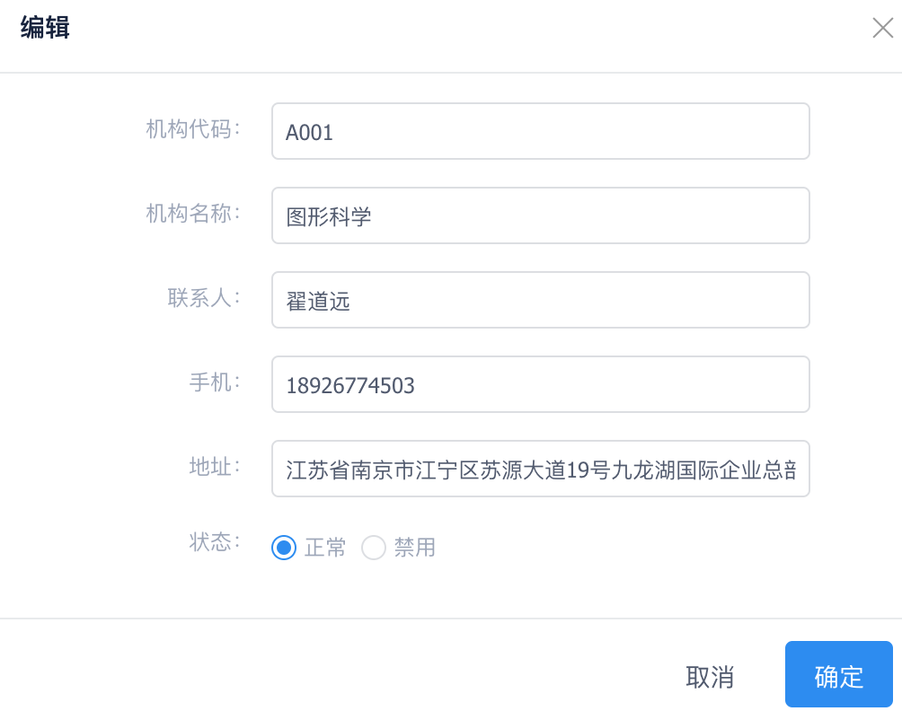 在“编辑”窗口里，字段也要加*，以免用户在使用过程中造成错误理解操作
官方管理 | 机构列表 |  | 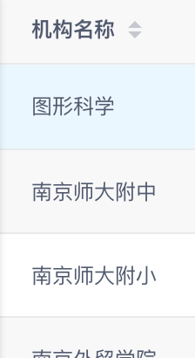 机构名称需要做成可点击的

